DIVS
Naturalmente o navegador insere um espaçamento em cima do nosso texto renderizado na página, posso remover o espaçamento do
meu texto. Utilizando o seletor asterisco, asterisco quer dizer toda a página.
Então vou abrir o seletor *{ e vou utilizar as propriedades de margin: 0; ou aplicar o valor zero. E a propriedade padding
também vai aplicar valor zero.

*{ Seletor
margin: 0; Propriedade com o valor 0
padding: 0; Propriedade com o valor 0
}
Então percebam que o que acontece com o meu texto está vai para o topo, porque quando você está criando uma página HTML, formatada
com uma folha de estilo. A página vai ter vários campos separados, várias seções, várias divisórias várias divs. No CSS temos o Box Mode.

O box Mode, define as margens da minha página, bordas espaçamento em relação ao texto.
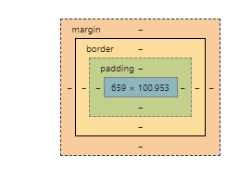

um menu lateral, aqui do lado e você pode ter um rodapé e você tem um chamado contêiner que contém e ele mantém tudo centralizado.

<!doctype html>
<html>
<head>
<link rel="stylesheet" type="text/css"href="style.css">
</head>
<body>
<div class="container">
<header></header> A tag <header> é o cabeçalho.
<div> A div é uma linha.
<div id="div_esquerda"></div> id=" é uma propriedade da div
<div id="div_direita"></div>
</div>

<footer></footer> A tag <footer> significa um rodapé.
</div>
</body>
</html>

header{ aqui definimos nosso cabeçalho
background-color: limegreen; Aqui definimos a cor, da nossa DIV
height: 100px; A definimos a altura da nossa DIV
}
#div_esquerda{ Para declara um AID utilizamos o #
background-color: red;
min-height: 200px; height é tamanho - Mas usar um height nessas medida centrais precisamos que ela cresça a medida que o conteudo
width: 60%; cresça. Então iremos adicionar uma propriedade pra fazer isso, min. min-height
float: left;
Existe uma propriedade que faz com que deslocamos as divs, para direita e esquerda. Essa propriedade é a palavra float,
float: left; Esquerda
float: right; Direita
Sempre que usarmos essa propriedade float, temos que usar na div de baixo uma nova propriedade clear: both;
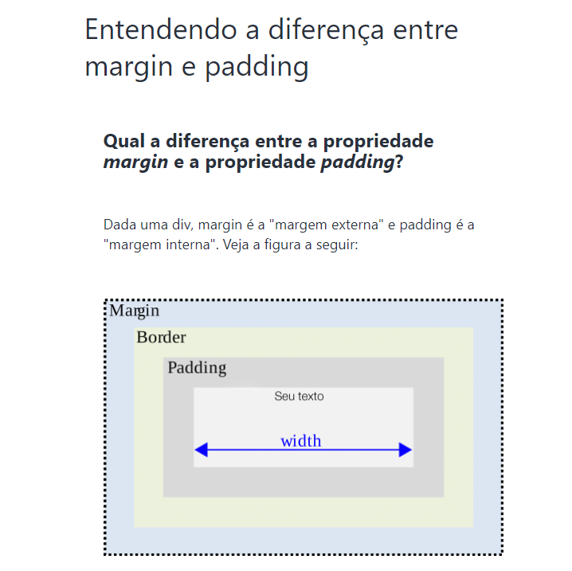

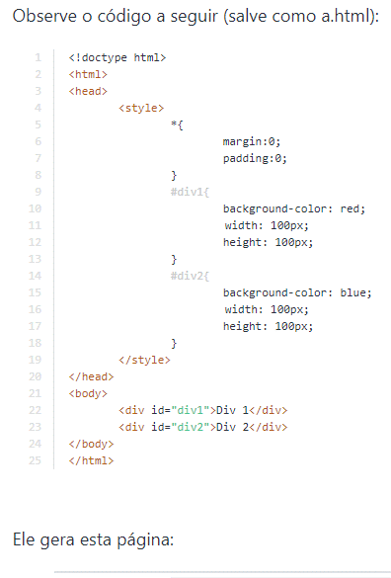

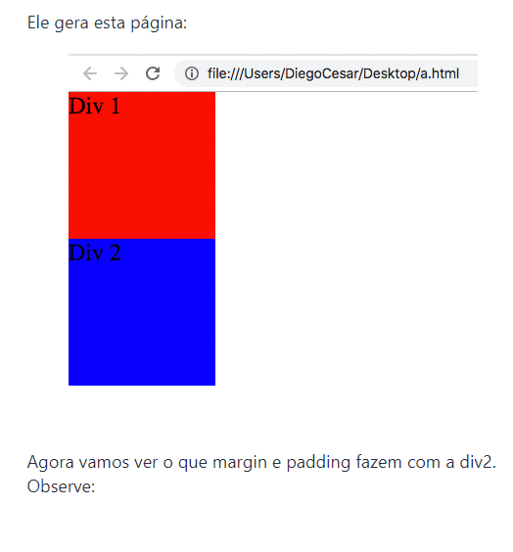

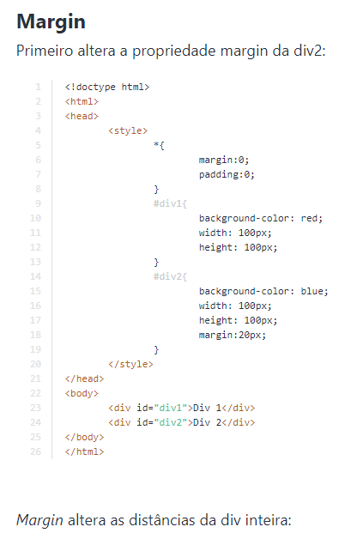

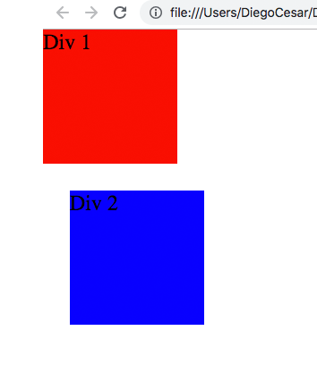

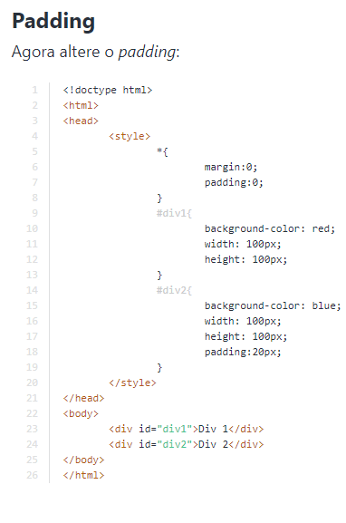

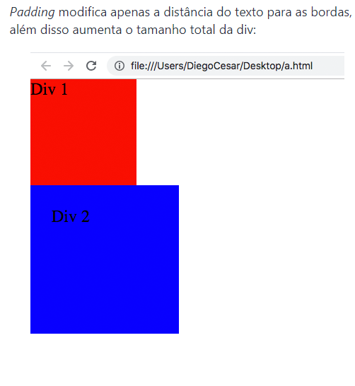

}
#div_direita{
background-color: yellow;
min-height;height: 200px; height é tamanho
width: 40%; Essa propriedade width define a largura
float: right;
}
footer{
clear: both;
background-color: blue;
height: 60px;
}
/* class */
.container{
width: 960px;
margin: auto;
}

